Прайс-Лист
 |  |  | www.newland.com.ua
 |  |  | www.opt.moda |  |  |  |  |  | 0 | 0.00
 |  |  | www.newland.com.ua/viber | optom@newland.com.ua
Бренд |  | Артикул | Товар | Колір | Код | Розмір | Ціна | Ціна зі знижкою | Замовлення | Загальна сума
 | ДЛЯ ДІВЧИНКИ
 | Aziz
 | ПІЖАМА
 | Aziz | 009136 | Піжама з коротким рукавом | Трикотаж; Бавовна100%;
 |  |  |  | білий |  |  | 11.55
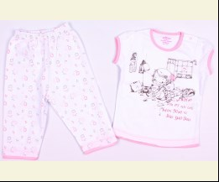
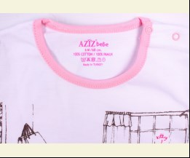
 |  |  |  |  | 319886 | 68 | 11.55 | 1.73
 |  |  |  |  | 319883 | 80 | 11.55 | 1.73
 |  |  |  |  | 319884 | 86 | 11.55 | 1.73

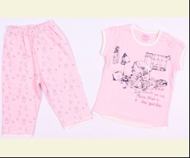
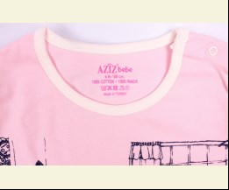
 |  |  |  | рожевий |  |  | 11.55
 |  |  |  |  | 319890 | 68 | 11.55 | 1.73
 |  |  |  |  | 319887 | 80 | 11.55 | 1.73

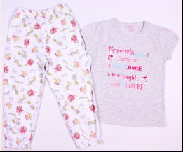
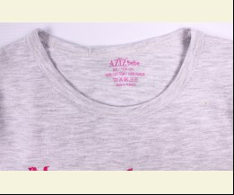
 | Aziz | 009139 | Піжама з коротким рукавом | Трикотаж; Бавовна100%;
 |  |  |  | м-сірий |  |  | 13.09
 |  |  |  |  | 321617 | 104 | 13.09 | 1.96
 |  |  |  |  | 321619 | 116 | 13.09 | 1.96

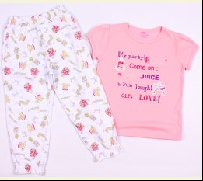
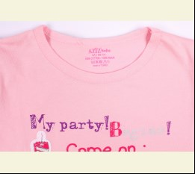
 |  |  |  | рожевий |  |  | 13.09
 |  |  |  | Ростовка | 907738 | 98, 104, 110, 116 (4 шт) | 52.36 | 7.84

 | Aziz | 009199 | Піжама з коротким рукавом | Трикотаж; Бавовна100%;
 |  |  |  | кремовий/рожевий |  |  | 11.44
 |  |  |  |  | 361950 | 68 | 11.44 | 1.72

 | Aziz | 009201 | Піжама з коротким рукавом | Трикотаж; Бавовна100%;
 |  |  |  | персиковий |  |  | 11.44
 |  |  |  |  | 362146 | 68 | 11.44 | 1.72

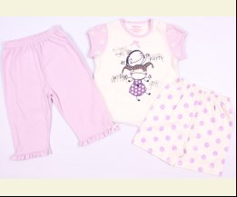
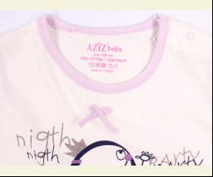
 | Aziz | 009134 | Піжама з коротким рукавом 3 од. | Трикотаж; Бавовна100%;
 |  |  |  | ліловий |  |  | 14.08
 |  |  |  |  | 319870 | 68 | 14.08 | 2.11
 |  |  |  |  | 319867 | 80 | 14.08 | 2.11
 |  |  |  |  | 319868 | 86 | 14.08 | 2.11

 |  |  |  | цикламен |  |  | 14.08
 |  |  |  |  | 319866 | 68 | 14.08 | 2.11

 | ХАЛАТ
 | Aziz | 065006 | Халат + Куточок + Рукавичка | Махра; Бавовна80%,поліестер20%;
 |  |  |  | білий |  |  | 23.20
 |  |  |  | Ростовка | 936658 | 50 (1 шт) | 23.20 | 3.48

 | Aziz | 5004 | Халат 3 од. | Махра; Бавовна80%,поліестер20%;
 |  |  |  | рожевий
 |  |  |  |  | 319796

 | Bibaby
 | ХАЛАТ
 | Bibaby | 66264 | Халат | Махра; Бавовна100%; З Капюшоном;
 |  |  |  | кремовий |  |  | 10.65
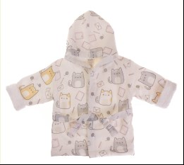
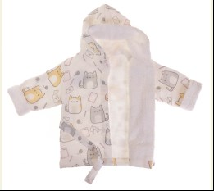
 |  |  |  | Ростовка | 936938 | 86, 92, 98, 104 (4 шт) | 42.60 | 42.60

 |  |  |  |  | 513670 | 92 | 10.65 | 10.65
 |  |  |  |  | 513671 | 98 | 10.65 | 10.65

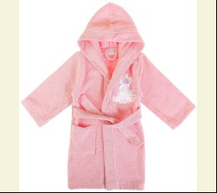
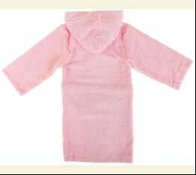
 | Bibaby | 66317-3 | Халат | Махра; Бавовна100%; З Капюшоном;
 |  |  |  | рожевий |  |  | 15.15
 |  |  |  | Ростовка | 945254 | 134, 146 (2 шт) | 30.30 | 30.30

 |  |  |  |  | 540727 | 134 | 15.15 | 15.15

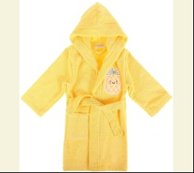
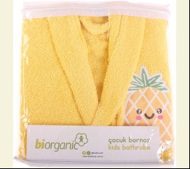
 | Bibaby | 66316-3 | Халат | Махра; Бавовна100%; З Капюшоном;
 |  |  |  | жовтий |  |  | 15.15
 |  |  |  | Ростовка | 945741 | 146, 134 (2 шт) | 30.30 | 30.30

 |  |  |  |  | 542509 | 134 | 15.15 | 15.15

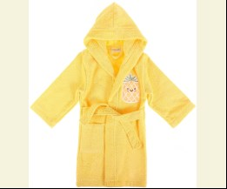
 | Bibaby | 66316 | Халат | Махра; Бавовна100%; З Капюшоном;
 |  |  |  | жовтий |  |  | 11.75
 |  |  |  | Ростовка | 945739 | 92, 98 (2 шт) | 23.50 | 23.50

 | Bibaby | 66316-2 | Халат | Махра; Бавовна100%; З Капюшоном;
 |  |  |  | жовтий |  |  | 13.45
 |  |  |  | Ростовка | 945740 | 122, 110 (2 шт) | 26.90 | 26.90

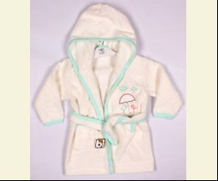
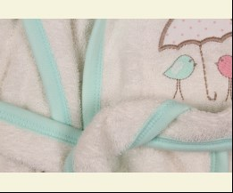
 | Bibaby | 66148 | Халат | Махра; Бавовна100%;
 |  |  |  | мятний |  |  | 8.10
 |  |  |  | Ростовка | 908128 | 98 (1 шт) | 8.10 | 5.67

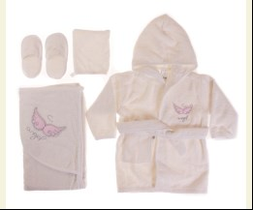
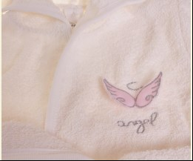
 | Bibaby | 66259 | Халат 3 од. | Махра; Бавовна100%;
 |  |  |  | кремовий/рожевий |  |  | 15.15
 |  |  |  | Ростовка | 938713 | 86 (1 шт) | 15.15 | 15.15

 | Bibaby | 66049 | Халат 4 од. | Махра; Бавовна100%;
 |  |  |  | кремовий/рожевий |  |  | 17.64
 |  |  |  | Ростовка | 936663 | 80 (1 шт) | 17.64 | 17.64

 | Bimini
 | ХАЛАТ
 | Bimini | 66311 | Халат + Капці | Махра; Бавовна100%; З Капюшоном;
 |  |  |  | жовтий |  |  | 5.60
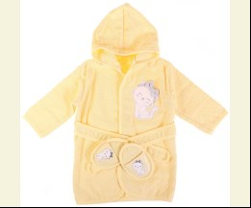
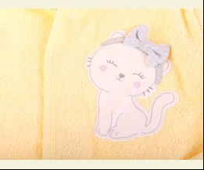
 |  |  |  | Ростовка | 945757 | 86 (1 шт) | 5.60 | 5.60

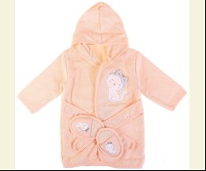
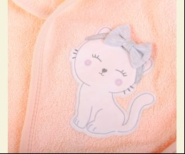
 |  |  |  | персиковий |  |  | 5.60
 |  |  |  | Ростовка | 945758 | 86 (1 шт) | 5.60 | 5.60

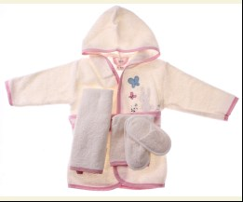
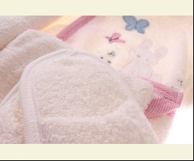
 | Bimini | 66188 | Халат 4 од. | Махра; Бавовна100%;
 |  |  |  | кремовий |  |  | 11.00
 |  |  |  | Ростовка | 908780 | 86 (1 шт) | 11.00 | 7.70

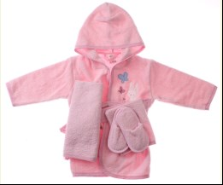
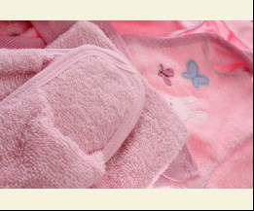
 |  |  |  | рожевий |  |  | 11.00
 |  |  |  | Ростовка | 908781 | 86 (1 шт) | 11.00 | 11.00

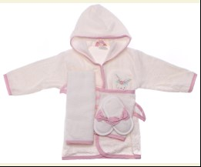
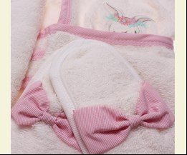
 | Bimini | 66190 | Халат 4 од. | Махра; Бавовна100%;
 |  |  |  | кремовий |  |  | 11.00
 |  |  |  | Ростовка | 913841 | 86 (1 шт) | 11.00 | 11.00

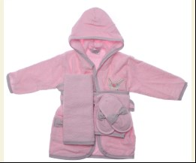
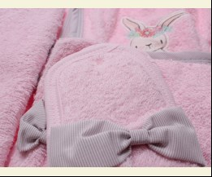
 |  |  |  | рожевий |  |  | 11.00
 |  |  |  | Ростовка | 913842 | 86 (1 шт) | 11.00 | 7.70

 | Breeze
 | ПІЖАМА
 | Breeze | 14223 | Піжама | Трикотаж; Бавовна100%;
 |  |  |  | м-бежевий |  |  | 3.60
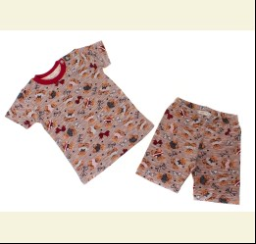
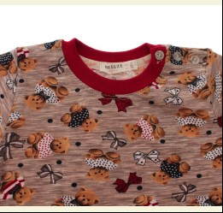
 |  |  |  | Ростовка | 917668 | 92, 98, 104, 110, 116 (5 шт) | 18.00 | 18.00

 |  |  |  |  | 494655 | 104 | 3.60 | 3.60
 |  |  |  |  | 494656 | 110 | 3.60 | 3.60
 |  |  |  |  | 494657 | 116 | 3.60 | 3.60
 |  |  |  |  | 494654 | 98 | 3.60 | 3.60

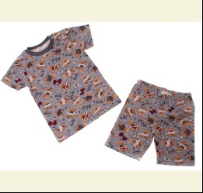
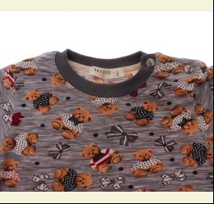
 |  |  |  | м-сірий |  |  | 3.60
 |  |  |  | Ростовка | 917669 | 92, 98, 104, 110, 116 (5 шт) | 18.00 | 18.00

 |  |  |  |  | 494662 | 116 | 3.60 | 3.60
 |  |  |  |  | 494659 | 98 | 3.60 | 3.60

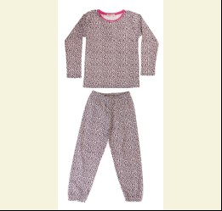
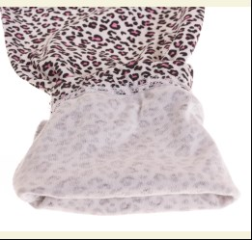
 | Breeze | 15250 | Піжама | Трикотаж; Бавовна100%;
 |  |  |  | кремовий/рожевий |  |  | 3.90
 |  |  |  | Ростовка | 937267 | 116, 122, 128, 134, 140 (5 шт) | 19.50 | 19.50

 |  |  |  |  | 514933 | 122 | 3.90 | 3.90
 |  |  |  |  | 514934 | 128 | 3.90 | 3.90
 |  |  |  |  | 514935 | 134 | 3.90 | 3.90
 |  |  |  |  | 514936 | 140 | 3.90 | 3.90

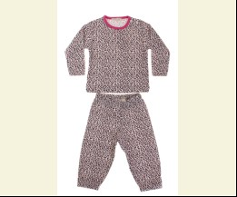
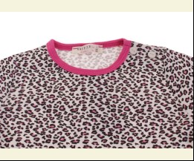
 | Breeze | 15241 | Піжама | Трикотаж; Бавовна100%;
 |  |  |  | білий/рожевий |  |  | 3.30
 |  |  |  |  | 516819 | 104 | 3.30 | 3.30
 |  |  |  |  | 516816 | 86 | 3.30 | 3.30
 |  |  |  |  | 516817 | 92 | 3.30 | 3.30
 |  |  |  |  | 516818 | 98 | 3.30 | 3.30

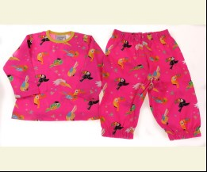
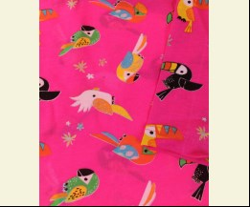
 | Breeze | 15412 | Піжама | Трикотаж; Бавовна100%;
 |  |  |  | неон-рожевий |  |  | 3.30
 |  |  |  |  | 519183 | 74 | 3.30 | 3.30
 |  |  |  |  | 519184 | 80 | 3.30 | 3.30

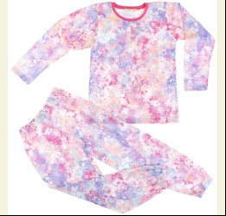
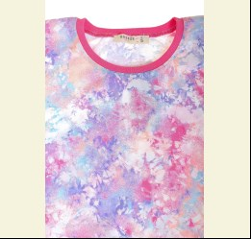
 | Breeze | 16575 | Піжама | Трикотаж; Бавовна100%;
 |  |  |  | рожевий/фіолетовий |  |  | 5.65
 |  |  |  | Ростовка | 944236 | 134, 134, 140, 146, 152 (5 шт) | 28.25 | 28.25

 |  |  |  |  | 537087 | 134 | 5.65 | 5.65
 |  |  |  |  | 537089 | 146 | 5.65 | 5.65
 |  |  |  |  | 537090 | 152 | 5.65 | 5.65

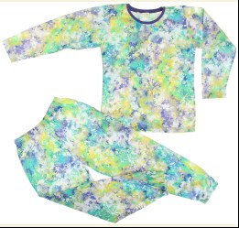
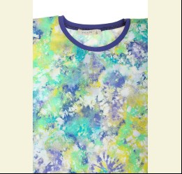
 |  |  |  | фіолетовий/салатовий |  |  | 5.65
 |  |  |  | Ростовка | 944237 | 134, 134, 140, 146, 152 (5 шт) | 28.25 | 28.25

 |  |  |  |  | 537091 | 134 | 5.65 | 5.65
 |  |  |  |  | 537092 | 140 | 5.65 | 5.65
 |  |  |  |  | 537094 | 152 | 5.65 | 5.65

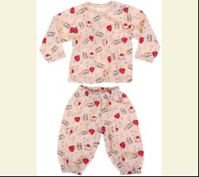
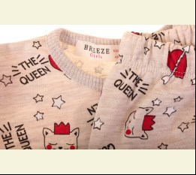
 | Breeze | 16799 | Піжама | Трикотаж; Бавовна100%;
 |  |  |  | м-бежевий |  |  | 4.05
 |  |  |  | Ростовка | 946003 | 74, 80, 86, 92, 98 (5 шт) | 20.25 | 20.25

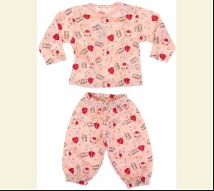
 |  |  |  | м-персиковий |  |  | 4.05
 |  |  |  | Ростовка | 946004 | 74, 80, 86, 92, 98 (5 шт) | 20.25 | 20.25

 |  |  |  | м-сірий |  |  | 4.05
 |  |  |  | Ростовка | 946005 | 74, 80, 86, 92, 98 (5 шт) | 20.25 | 20.25

 | Breeze | 9024 | Піжама | Трикотаж; Бавовна95%,еластан5%;
 |  |  |  | кремовий/м-сірий |  |  | 7.85
 |  |  |  |  | 420314 | 146 | 7.85 | 2.35

 | Cimpa
 | ПІЖАМА
 | Cimpa | MN12362 | Піжама | Фліс; Бавовна70%,поліестер30%;
 |  |  |  | червоний |  |  | 13.50
 |  |  |  | Ростовка | 936544 | 104, 110, 116, 122, 128, 134 (6 шт) | 81.00 | 81.00

 |  |  |  |  | 428460 | 104 | 13.50 | 13.50
 |  |  |  |  | 428461 | 110 | 13.50 | 13.50
 |  |  |  |  | 428462 | 116 | 13.50 | 13.50
 |  |  |  |  | 428464 | 128 | 13.50 | 13.50

 | E Plus M
 | ХАЛАТ
 | E Plus M | 5902605127630 | Халат | Фліс; Поліестер100%;
 |  |  |  | блакитний |  |  | 13.45
 |  |  |  |  | 443990 | 104 | 13.45 | 13.45
 |  |  |  |  | 443988 | 92 | 13.45 | 13.45
 |  |  |  |  | 443989 | 98 | 13.45 | 13.45

 |  |  |  | рожевий |  |  | 13.45
 |  |  |  |  | 443984 | 104 | 13.45 | 9.41
 |  |  |  |  | 443982 | 92 | 13.45 | 9.41
 |  |  |  |  | 443983 | 98 | 13.45 | 9.41

 | E Plus M | 5902605127562 | Халат | Фліс; Поліестер100%;
 |  |  |  | рожевий |  |  | 10.80
 |  |  |  |  | 443998 | 116 | 10.80 | 10.80
 |  |  |  |  | 443994 | 92 | 10.80 | 10.80

 | Matilda
 | ПІЖАМА
 | Matilda | 7318-3 | Нічна сорочка | Трикотаж; Бавовна95%,еластан5%;
 |  |  |  | рожевий/м-сірий |  |  | 7.50
 |  |  |  |  | 455261 | 116 | 7.50 | 5.25
 |  |  |  |  | 455263 | 128 | 7.50 | 5.25

 | Matilda | 7307-3 | Нічна сорочка | Трикотаж; Бавовна95%,еластан5%;
 |  |  |  | рожевий/м-сірий |  |  | 7.50
 |  |  |  |  | 455286 | 122 | 7.50 | 5.25

 | Matilda | 7952-3 | Нічна сорочка | Трикотаж; Бавовна95%,еластан5%;
 |  |  |  | рожевий/фіолетовий |  |  | 6.50
 |  |  |  |  | 464053 | 116 | 6.50 | 6.50

 | Matilda | 8290-3 | Нічна сорочка | Трикотаж; Бавовна95%,еластан5%;
 |  |  |  | жовтий |  |  | 6.50
 |  |  |  |  | 464054 | 116 | 6.50 | 4.55

 | Matilda | 7938-3 | Нічна сорочка | Трикотаж; Бавовна95%,еластан5%;
 |  |  |  | жовтий/яскраво-синій |  |  | 6.50
 |  |  |  |  | 464058 | 116 | 6.50 | 4.55

 | Matilda | 7962-3 | Нічна сорочка | Трикотаж; Бавовна95%,еластан5%;
 |  |  |  | блакитний |  |  | 6.50
 |  |  |  |  | 464059 | 116 | 6.50 | 6.50

 | Matilda | 9337-4 | Нічна сорочка | Трикотаж; Бавовна95%,еластан5%;
 |  |  |  | кремовий |  |  | 8.60
 |  |  |  |  | 469267 | 164 | 8.60 | 6.02
 |  |  |  |  | 469268 | 176 | 8.60 | 6.02

 | Matilda | 7356-2 | Нічна сорочка | Трикотаж; Бавовна95%,еластан5%;
 |  |  |  | фіолетовий |  |  | 6.80
 |  |  |  |  | 486140 | 104 | 6.80 | 4.76
 |  |  |  |  | 486141 | 110 | 6.80 | 4.76
 |  |  |  |  | 486139 | 98 | 6.80 | 4.76

 | Matilda | 4200 | Нічна сорочка | Трикотаж; Бавовна95%,еластан5%;
 |  |  |  | рожевий |  |  | 7.44
 |  |  |  |  | 375605 | 92 | 7.44 | 7.44

 | Matilda | 7444-3 | Нічна Сорочка + Халат | Трикотаж; Бавовна95%,еластан5%;
 |  |  |  | рожевий |  |  | 12.95
 |  |  |  | Ростовка | 903089 | 116, 122, 128, 134 (4 шт) | 51.80 | 36.24

 |  |  |  |  | 455305 | 116 | 12.95 | 9.06
 |  |  |  |  | 455308 | 134 | 12.95 | 9.06

 | Matilda | 7444-4 | Нічна Сорочка + Халат | Трикотаж; Бавовна95%,еластан5%;
 |  |  |  | рожевий |  |  | 13.60
 |  |  |  |  | 455310 | 152 | 13.60 | 9.52
 |  |  |  |  | 455311 | 164 | 13.60 | 9.52
 |  |  |  |  | 455312 | 176 | 13.60 | 9.52

 | Matilda | 7445 | Нічна Сорочка + Халат | Трикотаж; Бавовна95%,еластан5%;
 |  |  |  | рожевий |  |  | 10.80
 |  |  |  | Ростовка | 903091 | 92, 98, 104, 110 (4 шт) | 43.20 | 30.24

 |  |  |  |  | 428829 | 110 | 10.80 | 7.56
 |  |  |  |  | 428830 | 116 | 11.50 | 11.50
 |  |  |  |  | 428831 | 122 | 11.50 | 11.50
 |  |  |  |  | 428832 | 128 | 11.50 | 11.50
 |  |  |  |  | 428826 | 92 | 10.80 | 7.56
 |  |  |  |  | 428827 | 98 | 10.80 | 7.56

 | Matilda | 7447 | Нічна Сорочка + Халат | Трикотаж; Бавовна95%,еластан5%;
 |  |  |  | кремовий/коричневий |  |  | 11.50
 |  |  |  | Ростовка | 902621 | 116, 122, 128, 134 (4 шт) | 46.00 | 32.20
 |  |  |  | Ростовка | 902620 | 152, 164, 176 (3 шт) | 36.45 | 25.50
 |  |  |  | Ростовка | 902622 | 92, 98, 104, 110 (4 шт) | 43.20 | 30.24

 |  |  |  |  | 428847 | 122 | 11.50 | 8.05

 | Matilda | 7969-3 | Нічна сорочка з коротким рукавом | Трикотаж; Бавовна95%,еластан5%;
 |  |  |  | фуксія |  |  | 6.50
 |  |  |  |  | 446482 | 122 | 6.50 | 4.55

 | Matilda | 7931-2 | Піжама | Трикотаж; Бавовна95%,еластан5%;
 |  |  |  | бірюзовий |  |  | 5.85
 |  |  |  |  | 446448 | 110 | 5.85 | 4.09

 | Matilda | 7961-4 | Піжама | Трикотаж; Бавовна95%,еластан5%;
 |  |  |  | бірюзовий |  |  | 7.45
 |  |  |  |  | 446477 | 140 | 7.45 | 5.21
 |  |  |  |  | 446478 | 152 | 7.45 | 5.21
 |  |  |  |  | 446480 | 176 | 7.45 | 5.21

 | Matilda | 8016-3 | Піжама | Трикотаж; Бавовна95%,еластан5%;
 |  |  |  | кораловий |  |  | 6.75
 |  |  |  |  | 446541 | 116 | 6.75 | 4.72
 |  |  |  |  | 446543 | 128 | 6.75 | 4.72
 |  |  |  |  | 446544 | 134 | 6.75 | 4.72

 | Matilda | 8288-2 | Піжама | Трикотаж; Бавовна95%,еластан5%;
 |  |  |  | блакитний |  |  | 5.85
 |  |  |  | Ростовка | 903133 | 92, 98, 104, 110 (4 шт) | 23.40 | 16.36

 | Matilda | 8288-3 | Піжама | Трикотаж; Бавовна95%,еластан5%;
 |  |  |  | блакитний |  |  | 6.50
 |  |  |  | Ростовка | 903134 | 116, 122, 128, 134 (4 шт) | 26.00 | 18.20

 | Matilda | 8289-2 | Піжама | Трикотаж; Бавовна95%,еластан5%;
 |  |  |  | жовтий |  |  | 6.10
 |  |  |  | Ростовка | 903136 | 92, 98, 104, 110 (4 шт) | 24.40 | 17.08

 |  |  |  |  | 446572 | 110 | 6.10 | 4.27
 |  |  |  |  | 446569 | 92 | 6.10 | 4.27
 |  |  |  |  | 446570 | 98 | 6.10 | 4.27

 | Matilda | 7187-4 | Піжама | Трикотаж; Бавовна95%,еластан5%;
 |  |  |  | чорний/білий |  |  | 9.55
 |  |  |  |  | 455202 | 152 | 9.55 | 6.68
 |  |  |  |  | 455203 | 164 | 9.55 | 6.68

 | Matilda | 7188-3 | Піжама | Трикотаж; Бавовна95%,еластан5%;
 |  |  |  | с-рожевий |  |  | 8.20
 |  |  |  | Ростовка | 903073 | 116, 122, 128, 134 (4 шт) | 32.80 | 22.96

 | Matilda | 7205-2 | Піжама | Трикотаж; Бавовна95%,еластан5%;
 |  |  |  | рожевий |  |  | 7.50
 |  |  |  |  | 455217 | 92 | 7.50 | 5.25

 | Matilda | 7294-2 | Піжама | Трикотаж; Бавовна95%,еластан5%;
 |  |  |  | персиковий/фуксія |  |  | 7.50
 |  |  |  |  | 455244 | 110 | 7.50 | 5.25
 |  |  |  |  | 455241 | 92 | 7.50 | 5.25

 | Matilda | 7294-3 | Піжама | Трикотаж; Бавовна95%,еластан5%;
 |  |  |  | персиковий/фуксія |  |  | 8.20
 |  |  |  | Ростовка | 903084 | 116, 122, 128, 134 (4 шт) | 32.80 | 22.96

 |  |  |  |  | 455245 | 116 | 8.20 | 5.74
 |  |  |  |  | 455247 | 128 | 8.20 | 5.74

 | Matilda | 7191-2 | Піжама | Трикотаж; Бавовна95%,еластан5%;
 |  |  |  | м-сірий/рожевий |  |  | 7.50
 |  |  |  |  | 455260 | 110 | 7.50 | 5.25
 |  |  |  |  | 455257 | 92 | 7.50 | 5.25
 |  |  |  |  | 455258 | 98 | 7.50 | 5.25

 | Matilda | 7241-2 | Піжама | Трикотаж; Бавовна95%,еластан5%;
 |  |  |  | м-сірий/рожевий |  |  | 7.50
 |  |  |  |  | 456999 | 98 | 7.50 | 5.25

 | Matilda | 4178-4 | Піжама | Трикотаж; Бавовна95%,еластан5%;
 |  |  |  | рожевий/сірий |  |  | 9.55
 |  |  |  |  | 457008 | 164 | 9.55 | 6.68
 |  |  |  |  | 457009 | 176 | 9.55 | 6.68

 | Matilda | 4912-4 | Піжама | Трикотаж; Бавовна95%,еластан5%;
 |  |  |  | кремовий/рожевий |  |  | 9.55
 |  |  |  |  | 457043 | 152 | 9.55 | 6.68
 |  |  |  |  | 457044 | 164 | 9.55 | 6.68
 |  |  |  |  | 457045 | 176 | 9.55 | 6.68

 | Matilda | 9121-3 | Піжама | Фліс; Поліестер100%;
 |  |  |  | кремовий/т-рожевий |  |  | 10.25
 |  |  |  |  | 458527 | 116 | 10.25 | 10.25
...

